상품제안서
한스소프트니스 스포츠타올 (CTS100) | 상품코드: F28457

 |  |  |  |  |  |  | 02-412-0044 | www.easy1.co.kr
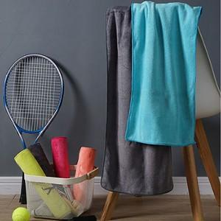

【상세/제작정보】 | 기본수량 미만 인쇄시 비용 추가. 실크,전사,자수 인쇄 문의. 스티커 제작및 부착 비용 별도 문의.

【인쇄/포장옵션】 | 실크, 풀칼라 / OPP(비닐)

【공급단가】 | 수량 | 100~ | 300~ | 500~ | 1,000~ | 3,000~
*VAT별도 | 단가 | 2,210원 | 2,170원 | 2,120원 | 2,040원 | 1,950원

【상품 URL】 | http://www.easy1.co.kr/src/goods_detail.php?gdno=28457

